Cambio nivel de detalle
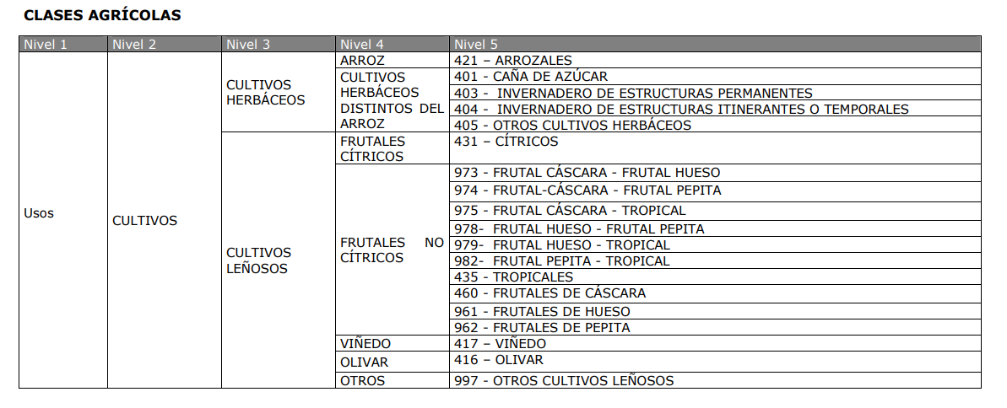
SIOSE | COD_ANTIGUO | Usos MUCVA en la zona del humedal + buffer | COD_NUEVO | USOS_DEFINITIVOS
TEJIDO URBANO | 130 | Complejo administrativo institucional | 1 | Tejido urbano
TEJIDO URBANO | 170 | Complejo educacional | 1 | Tejido urbano
TEJIDO URBANO | 132 | Cementerio | 1 | Tejido urbano
TEJIDO URBANO | 171 | Complejo religioso | 1 | Tejido urbano
TEJIDO URBANO | 2000 | Ensanche | 1 | Tejido urbano
TEJIDO URBANO | 101 | Casco | 1 | Tejido urbano
URBANIZACIONES | 2002 | Discontinuo | 1 | Tejido urbano
URBANIZACIONES AGRICOLA / RESIDENCIALES | 117 | Agrícola residencial | 2 | Agricola residencial
ZONAS INDUSTRIALES Y COMERCIALES | 125 | Complejo comercial y/o de ocio | 3 | Zonas industriales y comerciales
ZONAS INDUSTRIALES Y COMERCIALES | 120 | Polígono industrial sin ordenar | 3 | Zonas industriales y comerciales
ZONAS INDUSTRIALES Y COMERCIALES | 119 | Polígono industrial ordenado | 3 | Zonas industriales y comerciales
ZONAS INDUSTRIALES Y COMERCIALES | 122 | Comercial y oficinas | 3 | Zonas industriales y comerciales
ZONAS INDUSTRIALES Y COMERCIALES | 168 | Industria aislada | 3 | Zonas industriales y comerciales
INFRAESTRUCTURAS DE COMUNICACIONES | 2004 | Vial, aparcamiento o zona peatonal sin vegetación | 4 | Infraestructuras de comunicaciones
INFRAESTRUCTURAS DE COMUNICACIONES | 182 | Vía de comunicación no asfaltada | 4 | Infraestructuras de comunicaciones
INFRAESTRUCTURAS DE COMUNICACIONES | 131 | Red viaria | 4 | Infraestructuras de comunicaciones
OTRAS INFRAESTRUCTURAS TECNICAS | 154 | Instalaciones de conducción de agua | 5 | Instalaciones de conducción de agua
OTRAS INFRAESTRUCTURAS TECNICAS | 152 | Depuradoras y potabilizadoras | 6 | Otras infraestructuras tecnicas
OTRAS INFRAESTRUCTURAS TECNICAS | 162 | Plantas de tratamiento | 6 | Otras infraestructuras tecnicas
OTRAS INFRAESTRUCTURAS TECNICAS | 164 | Desguaces y chatarrería | 6 | Otras infraestructuras tecnicas
OTRAS INFRAESTRUCTURAS TECNICAS | 113 | Agrícola/ganadero | 7 | Agricola/ganadero
ZONAS MINERAS | 151 | Zonas mineras | 8 | Zonas mineras
ZONAS MINERAS | 2007 | Zona de extracción o vertido | 9 | Zona de extraccion o vertido
ESCOMBRERAS Y VERTEDEROS | 153 | Escombreras y vertederos | 10 | Escombreras y vertederos
ZONAS VERDES Y ESPACIOS DE OCIO | 177 | Parques, plazas, jardines, paseos marítimos | 11 | Zonas verdes y espacios de ocio
ZONAS VERDES Y ESPACIOS DE OCIO | 2005 | Zona verde ajardinada | 11 | Zonas verdes y espacios de ocio
ZONAS VERDES Y ESPACIOS DE OCIO | 138 | Instalaciones de fútbol | 11 | Zonas verdes y espacios de ocio
ZONAS VERDES Y ESPACIOS DE OCIO | 142 | Campos de golf | 11 | Zonas verdes y espacios de ocio
ZONAS VERDES Y ESPACIOS DE OCIO | 123 | Parque recreativo | 11 | Zonas verdes y espacios de ocio
ZONAS VERDES Y ESPACIOS DE OCIO | 144 | Otras instalaciones deportivas | 11 | Zonas verdes y espacios de ocio
ZONAS VERDES Y ESPACIOS DE OCIO | 106 | Instalaciones de pádel | 11 | Zonas verdes y espacios de ocio
ZONAS VERDES Y ESPACIOS DE OCIO | 136 | Complejo cultural | 11 | Zonas verdes y espacios de ocio
MARISMA CON VEGETACION | 210 | Marisma con vegetación | 12 | Marisma
MARISMA CON VEGETACION | 2151 | Marisma no mareal con vegetación | 12 | Marisma
MARISMA SIN VEGETACION | 2152 | Marisma no mareal sin vegetación | 12 | Marisma
MARISMA SIN VEGETACION | 217 | Marisma sin vegetación | 12 | Marisma
SALINAS | 221 | Salinas tradicionales | 13 | Salinas
SALINAS | 203 | Salinas industriales | 13 | Salinas
MARES Y OCEANOS | 291 | Mares y océanos | 14 | Mares y océanos
RIOS Y CAUCES | 960 | Ramblas | 15 | Ramblas
RIOS Y CAUCES - LAMINA DE AGUA | 318 | Cursos de agua naturales: lámina de agua | 16 | Rios y cauces
RIOS Y CAUCES - LAMINA DE AGUA | 310 | Cauce sin vegetación | 16 | Rios y cauces
VEGETACION RIPARIA | 200 | Vegetación lagunar | 17 | Vegetación riparia
VEGETACION RIPARIA | 315 | Ríos y cauces naturales: bosque galería | 17 | Vegetación riparia
VEGETACION RIPARIA | 317 | Ríos y cauces nat: otras formas riparias | 17 | Vegetación riparia
CANALES ARTIFICIALES | 319 | Ríos canalizados | 18 | Ríos canalizados
CANALES ARTIFICIALES | 2008 | Lámina de agua artificial | 19 | Lamina de agua artificial
LAGUNAS CONTINENTALES | 332 | Lagos y lagunas | 20 | Lagos y lagunas
EMBALSES | 341 | Embalses | 21 | Embalses
BALSAS DE RIEGO Y GANADERAS | 345 | Balsa de riego o ganadera | 22 | Balsa de riego o ganadera
AREAS AGRICOLAS HOMOGENEAS | 405 | Cultivo herbáceo distinto de arroz | 23 | Cultivo herbaceo distinto de arroz | Este hay que comprobar polígono por polígono
OLIVAR EN SECANO | 416 | Olivar | 24 | Leñoso secano
OTROS CULTIVOS LEÑOSOS EN SECANO | 460 | Frutales de cáscara | 24 | Leñoso secano
CULTIVOS FORZADOS BAJO PLASTICO | 403 | Invernadero de estructura permanente | 25 | Invernadero herbaceo regadio
CULTIVOS FORZADOS BAJO PLASTICO | 404 | Invernadero de estructura itinerante o temporal | 25 | Invernadero herbaceo regadio
OLIVOS EN REGADÍO | 4102 | Mosaico de cultivos leñosos | 26 | Leñoso regadio
OTROS CULTIVOS LEÑOSOS EN REGADIO | 997 | Otros cultivos leñosos | 26 | Leñoso regadio
CITRICOS | 431 | Cítricos | 26 | Leñoso regadio
FOR. ARBOL. DENSA: CONIFERAS | 520 | Formación arbolada: coníferas | 27 | Formacion arbolada
FOR. ARBOL. DENSA: EUCALIPTOS | 530 | Formación arbolada: eucaliptos | 27 | Formacion arbolada
MATORRAL DENSO ARBOLADO: CONIFERAS DENSAS | 621 | Matorral denso arbolado: coníferas densas | 27 | Formacion arbolada
MATORRAL DENSO ARBOLADO: CONIFERAS DISPERSAS | 625 | Matorral denso arbolado: coníferas dispersas | 27 | Formacion arbolada
MATORRAL DISP. ARBOLADO: CONIFERAS. DENSO | 721 | Matorral disperso arbolado: coníferas. denso | 27 | Formacion arbolada
MATORRAL DISP. ARBOLADO: CONIFERAS. DISPERSO | 725 | Matorral disperso arbolado: coníferas. disperso | 27 | Formacion arbolada
MATORRAL DISP. ARBOLADO: EUCALIPTOS | 730 | Matorral disperso arbolado: eucaliptos | 27 | Formacion arbolada
MATORRAL DISP. ARBOLADO: OTRAS FRONDOSAS | 740 | Matorral disperso arbolado: otras frondosas | 27 | Formacion arbolada
PASTIZAL ARBOLADO: CONIFERAS. DENSO | 821 | Pastizal arbolado: coníferas. denso | 27 | Formacion arbolada
PASTIZAL ARBOLADO: CONIFERAS. DISPERSO | 825 | Pastizal arbolado: coníferas. disperso | 27 | Formacion arbolada
PASTIZAL ARBOLADO: EUCALIPTOS | 830 | Pastizal arbolado: eucaliptos | 27 | Formacion arbolada
PASTIZAL ARBOLADO: OTRAS FRONDOSAS | 840 | Pastizal arbolado: otras frondosas | 27 | Formacion arbolada
MATORRAL DENSO | 911 | Matorral denso | 28 | Matorral
MATORRAL DISPERSO CON PASTIZAL | 915 | Matorral disperso con pastizal | 28 | Matorral
MATORRAL DISPERSO CON PASTO Y ROCA O SUELO | 917 | Matorral disperso con pasto y roca o suelo | 28 | Matorral
PASTIZAL CONTINUO | 921 | Pastizal continuo | 29 | Pastizal
PASTIZAL CON CLAROS (ROCA, SUELO) | 925 | Pastizal con claros (roca, suelo) | 29 | Pastizal
PLAYAS, DUNAS Y ARENALES | 9311 | Playas | 30 | Playas, dunas y arenales
PLAYAS, DUNAS Y ARENALES | 9312 | Dunas y arenales costeros | 30 | Playas, dunas y arenales
PLAYAS, DUNAS Y ARENALES | 944 | Arenales continentales | 30 | Playas, dunas y arenales
ROQUEDOS Y SUELO DESNUDO | 945 | Suelo desnudo | 31 | Suelo desnudo
AREAS CON FUERTES PROCESOS EROSIVOS | 933 | Áreas con fuertes procesos erosivos | 32 | Areas con fuertes procesos erosivos
ZONAS SIN VEGETACION POR ROTURACION | 935 | Zonas sin vegetación por roturación | 33 | Zonas sin vegetacion por roturacion
SIN ASIGNACIÓN | 0 | Sin asignación | 34 | Sin asignacion

